処理図(簡略化)
【Ｗｅｂアプリケーション処理構成図】

HTML
GU○○○○_○○_Servletクラス
GU○○○○_○○_Actクラス

データのやり取りは Ajax通信を使用
引数で値を渡してSQLを作成する
DBに関する接続・SELECT・UPDATE・INSERTの処理を行う

GU○○○○_○○_SQLクラス
ComDAO○クラス
JavaScript
Ｓｅｒｖｌｅｔ

共通関数により
入力チェック・共通処理（パラメータ取得や更新）定数取得を実施
ＭｙＳＱＬ
ＤａｔａＢａｓｅ

画面説明
【起動時の画面】


左右の画面についてiframeを用いて分けており、JavaScriptと組み合わせて左のボタンを押下して画面が遷移するようになっています。

【注文画面】
新規注文ボタンを押下


編集ボタンを押下すると子ウインドウが開きます
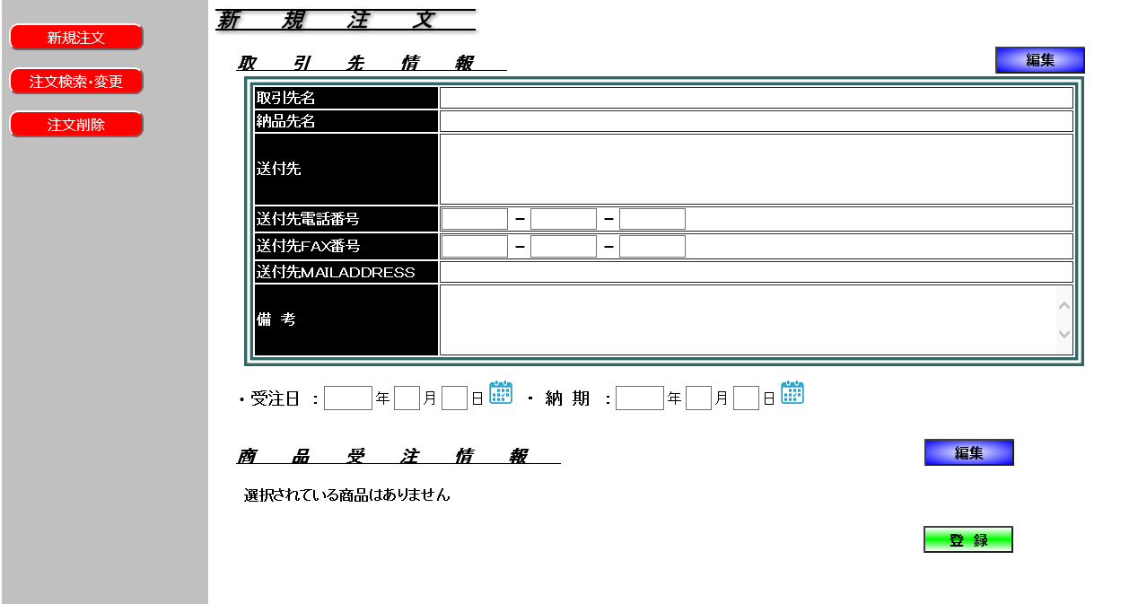

カレンダーアイコンを押下するとカレンダーが表示されます

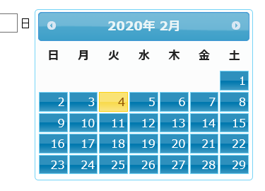

取引先情報の編集
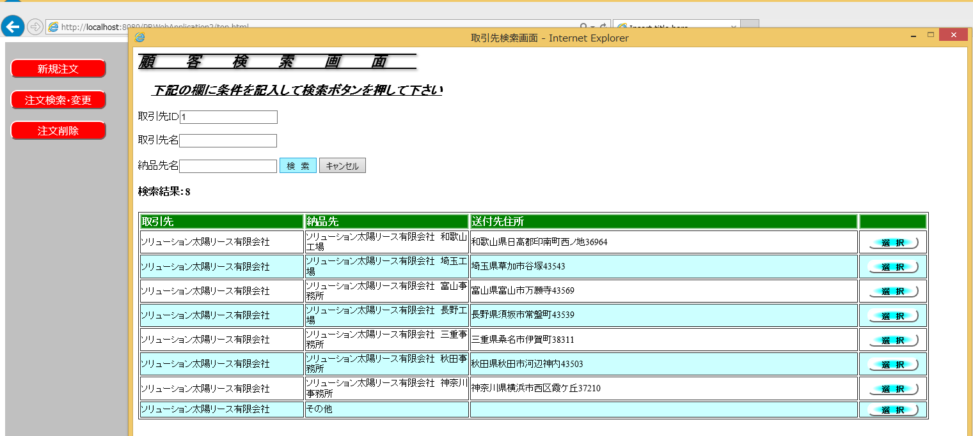

検索条件を入力して検索ボタンを押下すると下に検索結果一覧が表示されます。

選択ボタンを押下

選択された取引先情報が反映される
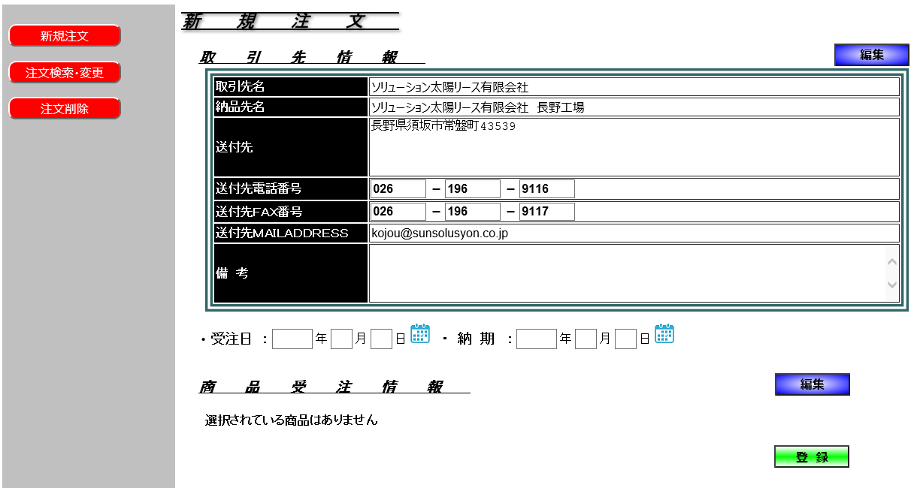

商品受注情報の編集 | 追加ボタンを押下すると商品検索画面が表示されます
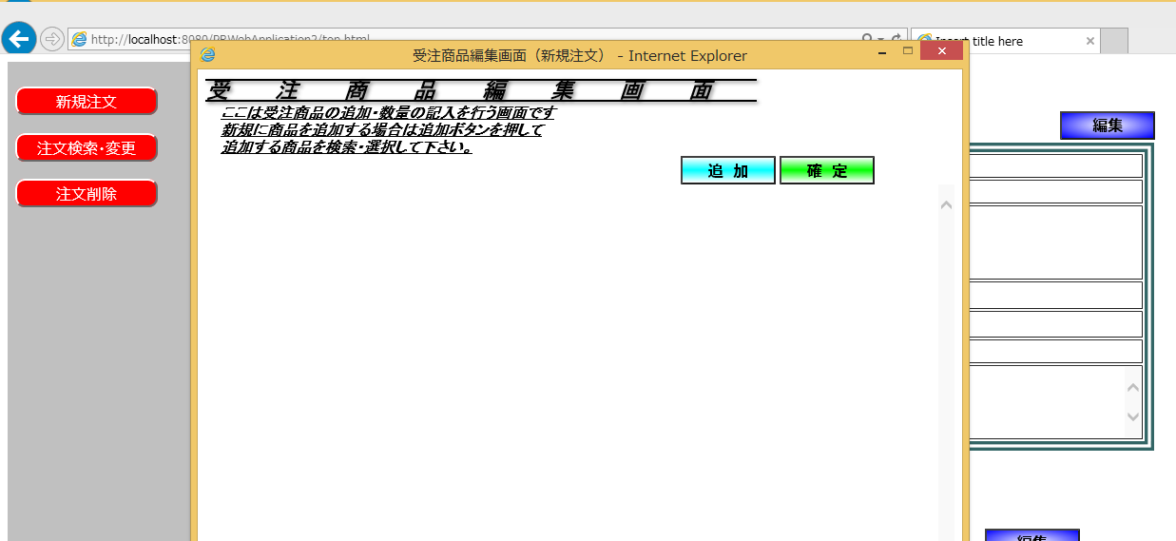

条件を入れて検索ボタンを押下すると下に検索結果が出力されます
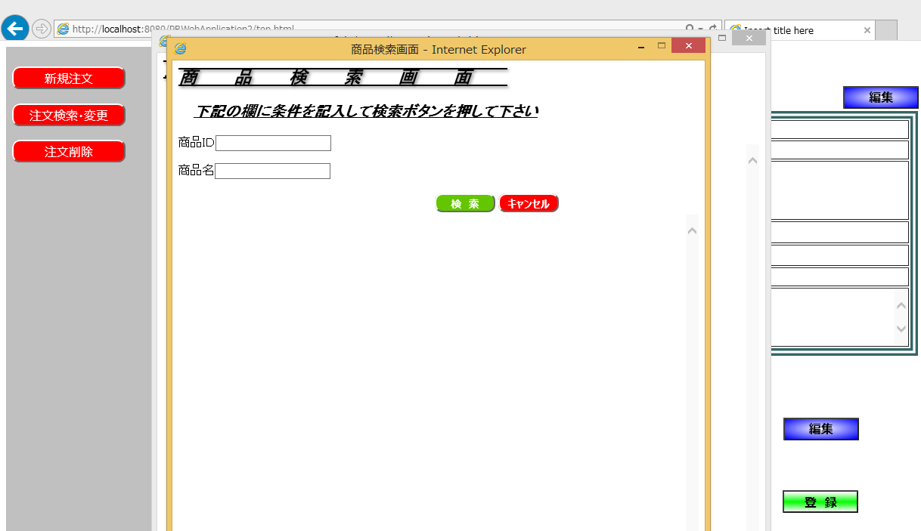

検索結果
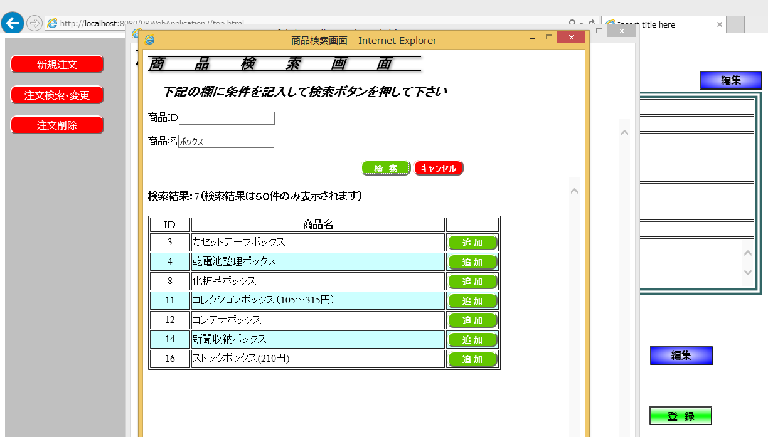

追加ボタンを押下すると商品がひとつ前の子画面に追加されます
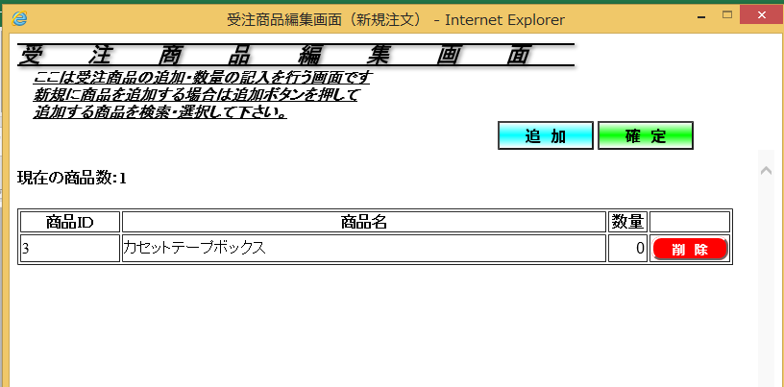

この作業を繰り返す事により複数の受注商品を選択できます。
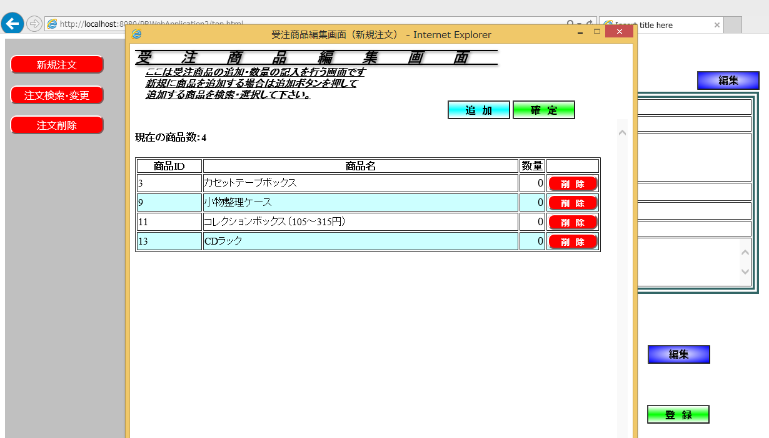

尚、数量を一部入れないで確定ボタンを押すとエラーメッセージが表示されます
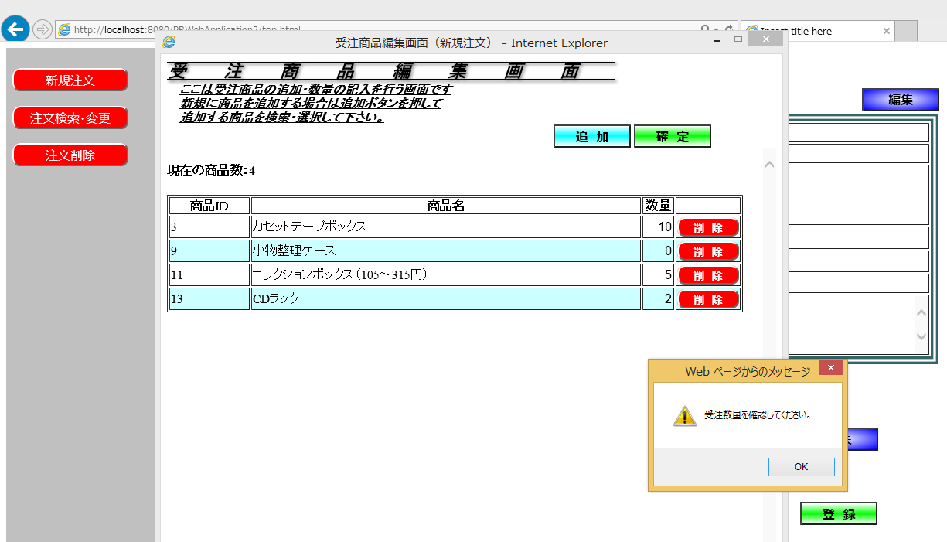

OKボタンを押下すると
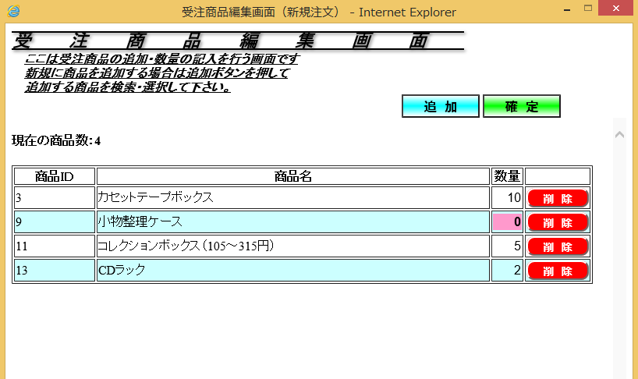

数量が０の所が赤くなります。
入力して確定ボタンを押下した画面
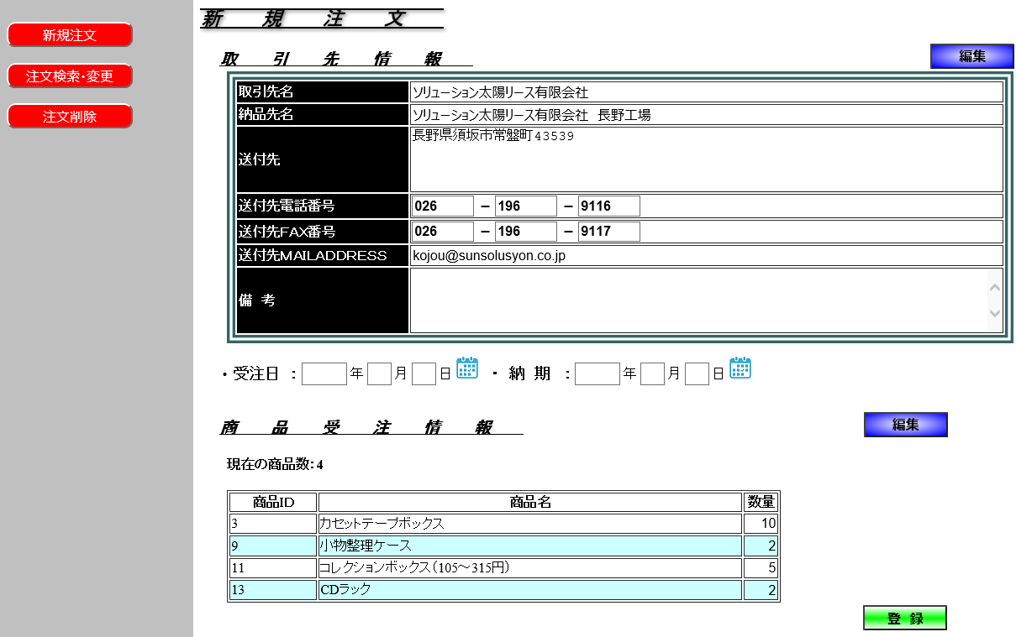

この段階で登録ボタンを押下しても受注日や納期が入っていないのでエラーメッセージが表示されて登録れません
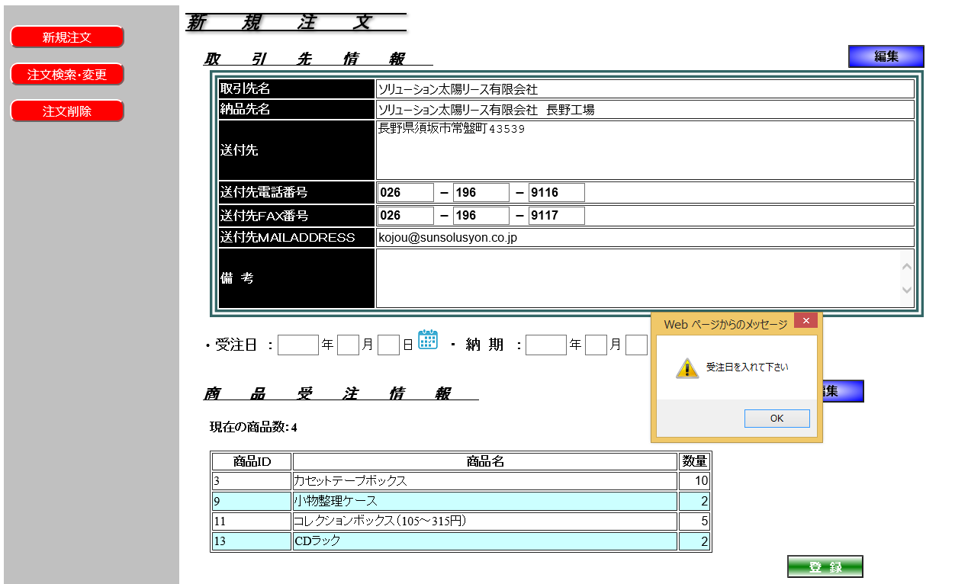

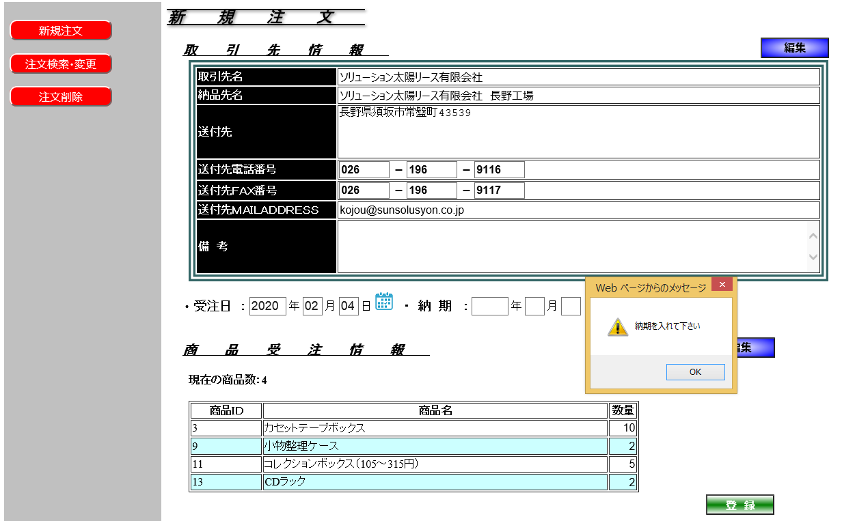

おかしい日付を入れてもエラーになります。
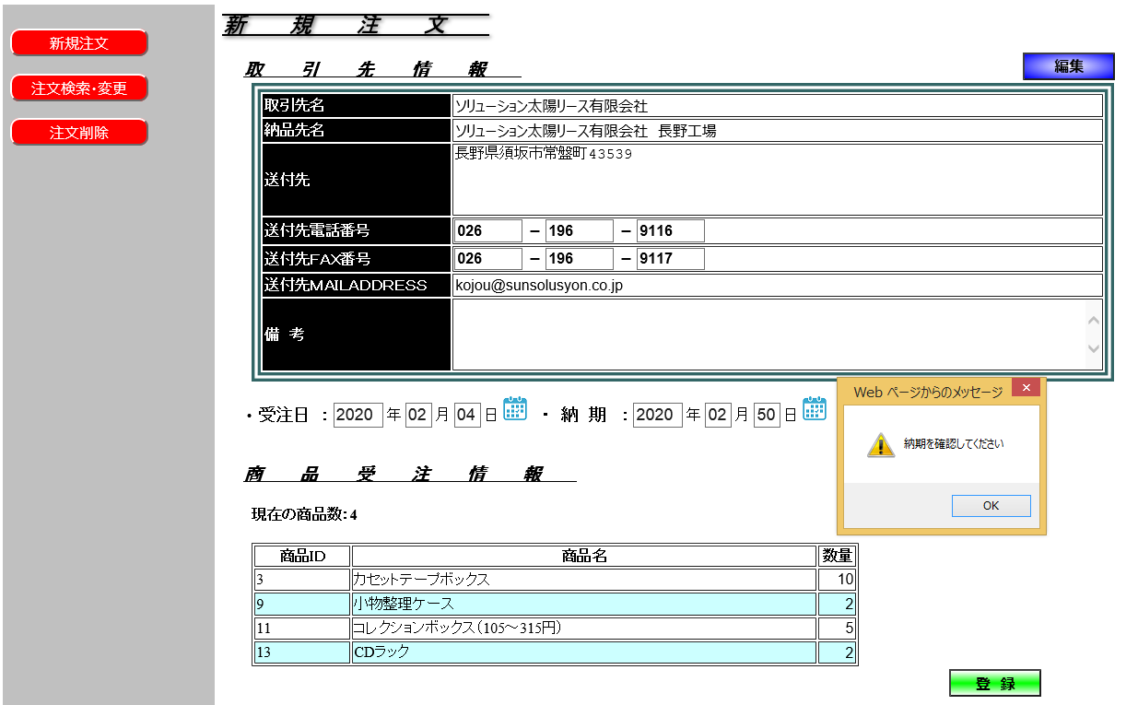

全て入力して登録ボタンを押下すると登録された受注IDが表示されます。
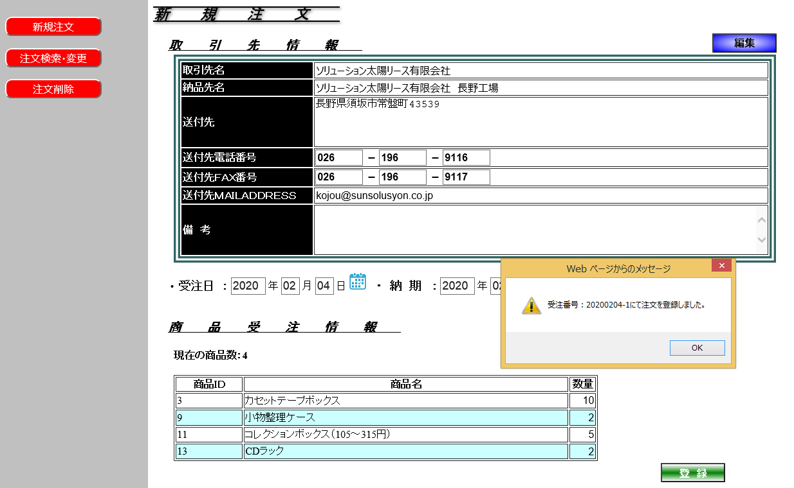

※ここでは簡単に流れを紹介致しましたが興味を持って頂けましたら直接お話しさせて頂ければと思います。

